Sheet1
链接 | Resource Name | Number of Files | Total File Size
magnet:?xt=urn:btih:0D723BD2B6DBC4CCE855F6B1A45A946B682947E0 | 夯先生系列47部高清全集1 | 17 | 2.84 GB | 
magnet:?xt=urn:btih:2424645EDDC0C09B8B8507A60E798A9FBF5A8D17 | 91大神夯先生系列新作47部高清作品全集2 | 17 | 3.32 GB | 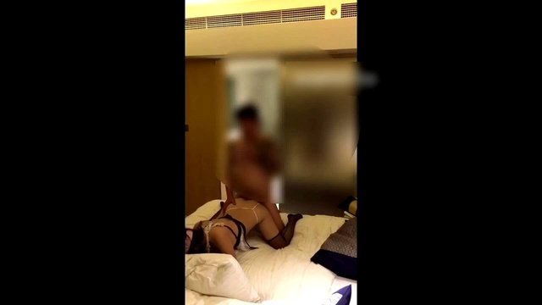 |  |  |  | 
magnet:?xt=urn:btih:400D5698C6E19414088AD33C47E6C1FE68CDA324 | 91大神夯先生系列47部高清全集之3 | 17 | 5.21 GB | 
magnet:?xt=urn:btih:8698A139A7FBFF14EBAC05D05D35B1E37199FFA5 | 91大神夯先生系列47部高清全集之4 | 17 | 5.04 GB | 
magnet:?xt=urn:btih:96A41E5F57E3ED7683112E584E41F39F3365A92A | 91大神夯先生系列47部高清全集之5 | 14 | 2.70 GB | 
magnet:?xt=urn:btih:e451fb7cb7587349dfc86b91e1a6436a3c44a375 | 91小鲜肉乌索普秦先生作品合集1-5 | 56 | 3.99 GB |  |  |  |  | 
magnet:?xt=urn:btih:2f8035690ea1efae9704f0dbc8c69f24be07f9f8 | 91小鲜肉乌索普秦先生作品合集6-10 | 48 | 2.20 GB | 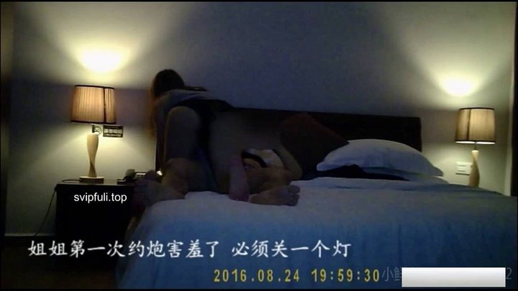
magnet:?xt=urn:btih:b2af1f7af33037695cb16c71f85b2c1e47c993f1 | 91小鲜肉乌索普秦先生作品合集11-13 | 8 | 895.18 MB |  |  |  |  | 
magnet:?xt=urn:btih:f217b022e2f6e37c79857e83acee07e3d7d10b86 | 91小鲜肉乌索普秦先生作品合集13-16 | 464 | 3.09 GB | 
magnet:?xt=urn:btih:e8e4bd1fe610962b17e6ad6f31e30ac6da9d6754 | 91小鲜肉乌索普改名秦先生作品合集1-4 | 221 | 1.19 GB |  |  |  |  | 
magnet:?xt=urn:btih:A5D5CA8BD63F8E94C026EBCD56B7A948930CD2B3 | 广东内裤哥2016巨作S级制服高跟巨乳美少妇高清完整版.mp4 | 1 | 609.38 MB |  |  |  |  | 
magnet:?xt=urn:btih:3BE95132EBAB2D4722F39E59948406D12E5DE988 | 2016广东内裤哥巨作---穴战172CM高挑赛车女郎---高清无水印完整版 | 6 | 315.15 MB |  |  |  |  | 
magnet:?xt=urn:btih:1A5037A309B3B93F5214D3E2A854A41619774E8A | 14.2016广东内裤哥大战极品黑丝援茜茜高清无水印完整版 + 极品素人KANA唯一A片（魔鬼身材超美鲍）高清版绝世珍藏 | 89 | 1.10 GB |  |  |  |  | 
magnet:?xt=urn:btih:166638EC38A1777C9A78381C934A75A9B342F715 | 广东内裤哥珠海高级会所选秀双飞姐妹花高清无水印完整版.mp4 | 1 | 568.91 MB | 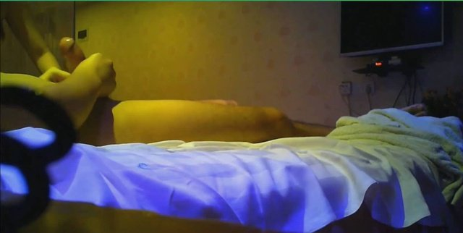 |  |  |  | 
magnet:?xt=urn:btih:6CD2ECADB7AEE27A4448CC508672214E14B94A71 | 广东内裤哥2016最新角色扮演韩小美 ～720P高清无水印 47分钟完整版.mp4 | 1 | 705.72 MB
magnet:?xt=urn:btih:5629855851810C852D9D4C1D58B48867242C011B | 广东内裤哥2016最新作品连体袜素人高清完整版 | 10 | 725.29 MB | 
magnet:?xt=urn:btih:025B8357EABE7DCAFDF0A89F8B3C17B41B14566D | 34.2016最新内裤哥极品丝袜高跟援交茜茜第2部高清完整版+福師情侶趁女友宿舍無人上鋪開幹 森北錢櫃超正傳播妹瑤瑤自拍被爆 超靚援交学生妹妹求職視頻 | 14 | 1.29 GB
magnet:?xt=urn:btih:AD357BA9FC28FD962B578C49F57EDA357445E1BD | 【ZXY】2016裤哥-双飞海南外围女郎(精彩版) | 14 | 209.92 MB
magnet:?xt=urn:btih:30125BAEDF40F1F8AA2527DEF9FA4F6BE1182CCE | 18.内裤哥大爱婉儿小女友，全露脸，720P高清无水印版+漂亮好看的名模喜穿牛仔裤的靓钮被富豪包夜到宾馆爆操 技术闲熟太诱惑+国模~娜娜后三段高清视频+男子带性感洋钮回国到桂林旅游 | 21 | 1.62 GB
magnet:?xt=urn:btih:C691CA1746F4EC6230A71DFD92E02FE492343459 | 88.2016内裤哥最新作品风情人气桑拿 720P高清无水印完整版+为国争光的华裔壮小伙在飘窗猛操征服美国大洋马高清无水印+韩国美女自拍 Korean sisters KC612 | 13 | 1.79 GB |  |  |  |  | 
magnet:?xt=urn:btih:85A8F6306C17B8A10862BE8576B04516AD664C14 | 87.2016广东内裤哥-性感空姐系列+美乳美女白白嫩嫩咪咪可爱 极品妹妹青春靓丽超卡哇伊 风情万种大美人身材超极品 华裔妹纸骚逼不止痒打飞机更快乐 | 15 | 917.45 MB |  |  |  | 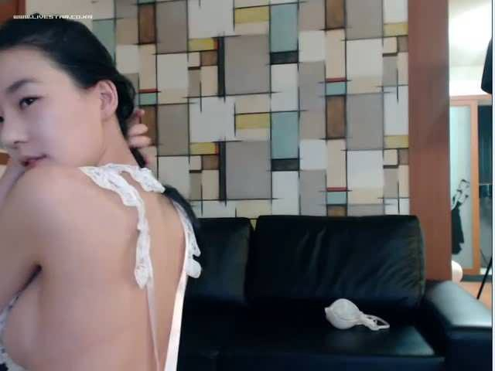 | 
magnet:?xt=urn:btih:F2C9408773DF3AFF8B81B63AD5DD9EA9B00A924A | 【ZXY】露脸广东极品star;内裤哥（高潮版） | 12 | 210.91 MB |  |  |  |  | 
magnet:?xt=urn:btih:332D1660E373C5F645CE7199BC72CD6BE41A4A13 | 37.广东内裤哥2016出品长身美巨乳无水印完整版+韩国自拍新作 夜深人静 大姐开着电扇被狂干+[韩国]韩国自拍新作 调皮可爱女友 做爱时也不老实 | 13 | 1.48 GB | 
magnet:?xt=urn:btih:009B67E75482114220B9083CA35466465DB7E6DA | 72.2016广东内裤哥约炮饭局夫人第3部极品丝袜高跟高清露脸无水印完整版+极品美女黑丝美腿制服诱惑 漂亮美人儿俏皮可爱风情撩拨人 大咪咪姐妹花闺蜜齐上阵更刺激 | 18 | 1.21 GB |  | 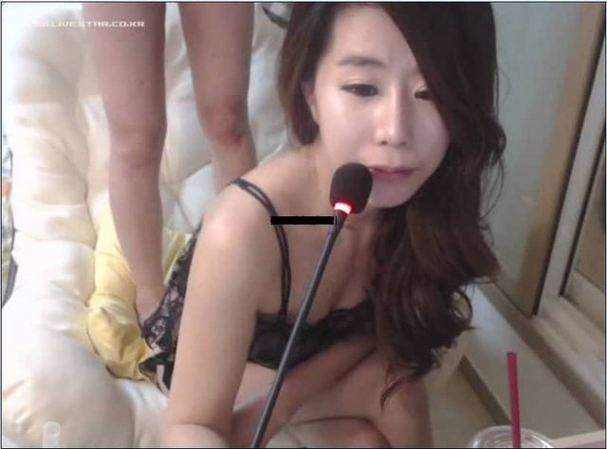 | 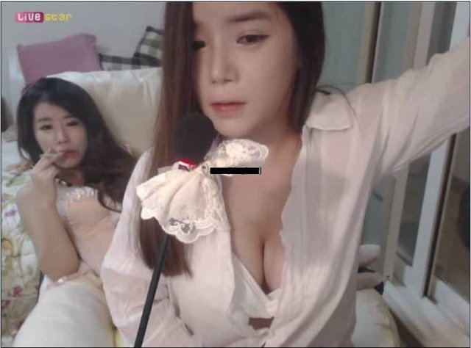 | 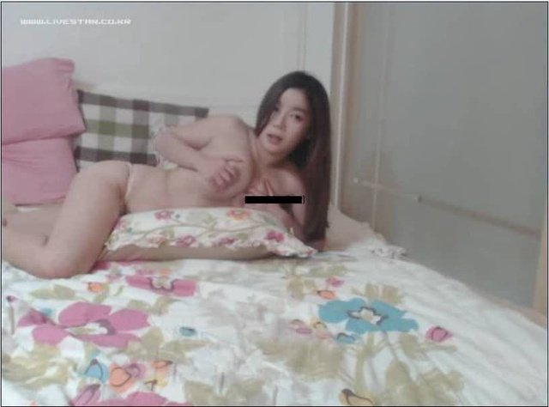 | 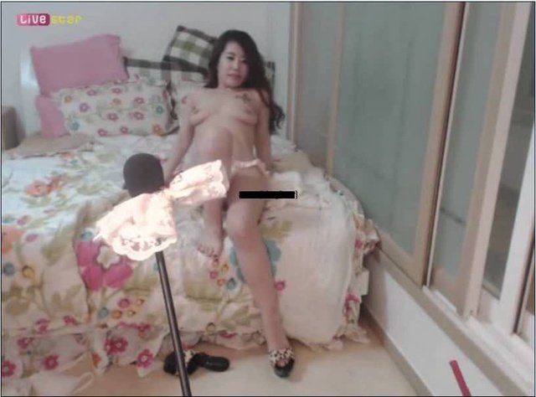
magnet:?xt=urn:btih:B144FFDE87A15725591F72561D638346446FF775 | 97.广东内裤哥与贵阳夫妇3P第2部撕破丝袜草到喷水+韩国歌手曝光买春淫片+90后正妹被干的高潮 | 20 | 886.95 MB |  |  |  |  | 
magnet:?xt=urn:btih:C441CF3C1FC644B8A9BC9B1619790130C965832D | 49.广东内裤哥战哭淘宝黑丝女店主射在腿上高清完整版+留学的情侣天天打炮 高清自拍真爽+清新高中生书桌前面全裸表演 | 23 | 1.42 GB |  |  |  |  | 
magnet:?xt=urn:btih:AA97D2D5B94F7F6901B3693361CD8F49D1553B96 | 广东内裤哥带队帝都酒店玩4P大战 | 37 | 1.74 GB | 
magnet:?xt=urn:btih:EFA5213A0E3D269FFD30660637A65AED2BC295D7 | 【JPTG】广东star“内裤哥”（黑丝骚宝宝篇）1 | 7 | 200.45 MB |  |  | 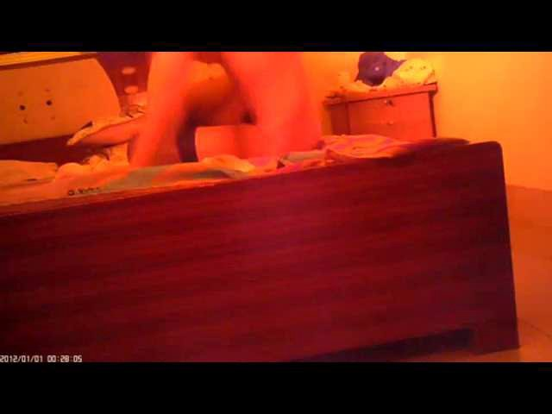 |  | 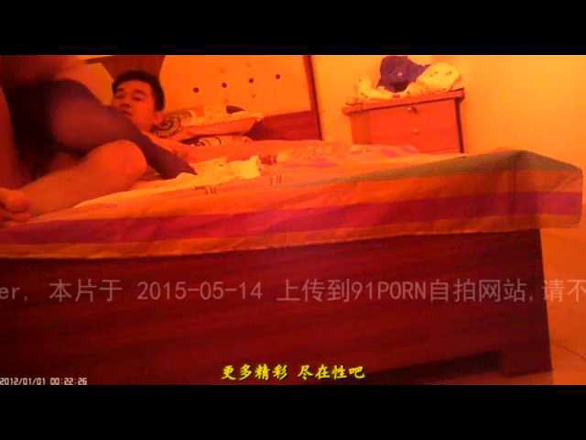
magnet:?xt=urn:btih:D2BDCABED82E56ED69E19E242837D0E07A58F83A | 【JPTG】广东极品star;内裤哥（车模小炮友）3 | 15 | 203.07 MB | 
magnet:?xt=urn:btih:2A9195E7D74088F0204507806A8B38DEDB769474 | 广东极品内裤哥（车震）等8部 | 20 | 219.80 MB | 
magnet:?xt=urn:btih:E9AB3F24E6C7455DC2BB30A461532C913945D5E8 | 85.内裤哥带你走入天上人间头牌SUNNY黑丝高跟看着手机啪啪720P完整版+95后清纯可爱的美眉为买奢侈品酒店被土豪狂草 粉嫩逼逼真是太诱惑了+风骚淫荡妻子拍摄全套炮图 | 114 | 1.23 GB |  |  |  |  | 
magnet:?xt=urn:btih:0DE7B9707A220FFA49E4E6DD189187C828D83181 | 83.广东内裤哥之饭局可爱夫人1极品高跟黑丝高清无水印完整版 炼钢厂偷拍完整视频全集 河南大学女生宿舍偷拍 | 42 | 2.52 GB | 
magnet:?xt=urn:btih:B19757912EBB38EA08D13893FA1EF30F3CE56E7C | 广东内裤哥 | 12 | 3.62 GB |  |  |  |  | 
magnet:?xt=urn:btih:3310C4886B743B9FCA63968EB3943575D6BA40CF | 75.2016裤哥-风情人气桑拿（剪切版）大战极品头牌，享受莞式服务，刺激对白+CW3D2BD-02 3D CATWALK POISON 02 混血中的极品小澤瑪莉亞 激情的情色女神 | 10 | 601.42 MB |  |  |  |  | 
magnet:?xt=urn:btih:68EF8BF5523C20E14F334622B3CBD0F4593A6F21 | 09.广东内裤哥最新力作贵阳夫妇第一部高清完整版+艺校女孩就是文艺青年拿鸡巴当琴弹 KC0910 車上搞一搞現在流行的車震哦 KC04221 | 17 | 1.61 GB |  |  |  |  | 
magnet:?xt=urn:btih:592995713FFBAC35B8ED92F0A8034E39F69C108C | 13.广东内裤哥珠海高级会所选秀双飞姐妹花高清无水印完整版+呵呵哒咔哇呀.穿红棉袄的打工妹.从上电梯露脸,到脱裤子小便+清新漂亮学生妹妹爽翻了KC0528 | 10 | 1.74 GB | 
magnet:?xt=urn:btih:E2A4492183F0836B4722A61330977D9C3775BA8E | 81.宅男撸管福利嘿呦直播大奶妹说自己的水是咸咸的不许说她逼黑+广东裤哥酒店大战超高级嫩模第二部，激情做爱诱惑呻吟刺激高清版+韩国美女自拍 sex pics Kpic | 22 | 1.74 GB |  | 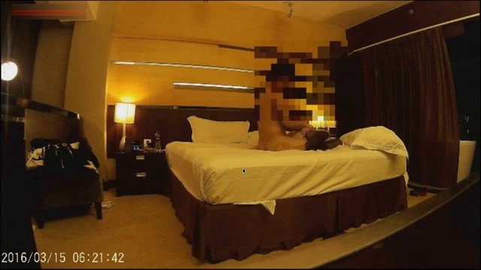 |  |  | 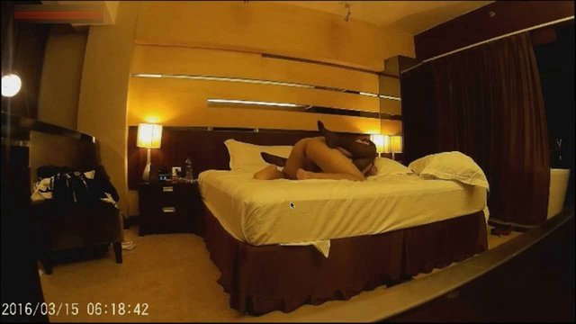
magnet:?xt=urn:btih:0b3c9e099e5af9f17e4c4353a2386993d8b6c9c5 | 拳交女神周晓琳8部作品合辑 | 16 | 4.24 GB | 
magnet:?xt=urn:btih:de1ce125ad47ead0978235ed23b2fbe127230c4b | 国产顶级自拍拳交女神周晓琳8部合集 | 16 | 4.24 GB
magnet:?xt=urn:btih:e0c6f6f0940daf65f85e4abc520d92f16e3a72a1 | 拳交女神周晓琳系列新作品2部 | 9 | 507.87 MB |  |  |  |  | 
magnet:?xt=urn:btih:9f6e97d0bcca107fc7fa4577045ec2de2759cb5f | 拳交女王周晓琳新作品3部4K顶级画质 | 10 | 2.14 GB |  |  |  |  | 
magnet:?xt=urn:btih:FD9E12F93F5B3C3AC5711889A4D8B95C699B1CB5 | 极品拳交女神周晓琳系列013-014合集 | 24 | 608.69 MB |  | 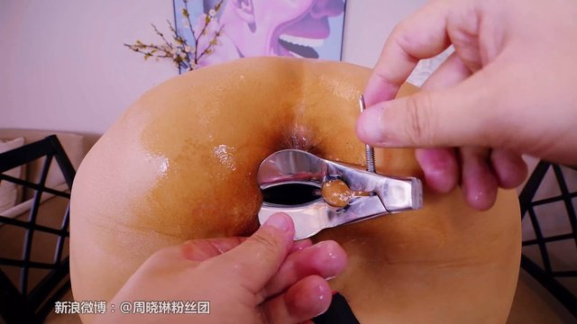 |  |  | 
magnet:?xt=urn:btih:1e0a123d207838ac4cf9f4dbcc4c2d6e24382b6b | 91极品粉粉小胸脯系列高清合集 | 134 | 3.53 GB |  |  |  |  | 
magnet:?xt=urn:btih:FCD5AAA6BF46B7DCA519F47133B00AEFD04BAE8A | MILD822AVI | 42 | 1.21 GB |  |  |  |  | 
magnet:?xt=urn:btih:294C9CE19D1D87069A5A6B5FFE3902E456A50969 | URE-031 | 2 | 2.20 GB |  |  |  |  | 
magnet:?xt=urn:btih:C31FC9F2BD7B415311D15C908F65FB56F4D83766 | 1105jux729FHD | 50 | 4.70 GB |  |  |  |  | 
magnet:?xt=urn:btih:D7EE29703D5A584D68361376A97D5DF44896E3D6 | JUFD515AVI | 49 | 2.13 GB |  |  |  |  | 
magnet:?xt=urn:btih:4A9DCFE0324A248D20F92FC32AE9A22DBA87D293 | JUFD-505.mp4 | 1 | 1.95 GB |  |  |  |  | 
magnet:?xt=urn:btih:4725CEDADEB5D92C400B4DB66B9823DB9FF74FB3 | JUX657AVI | 55 | 2.52 GB | 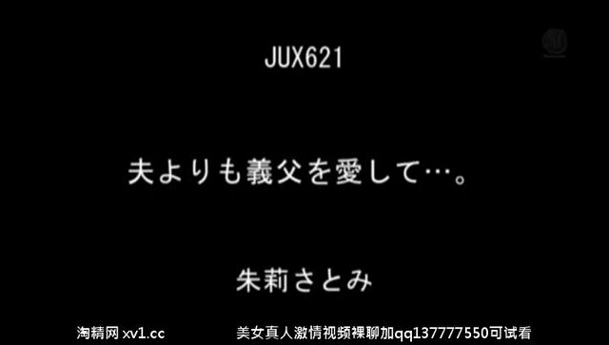 |  |  |  | 
magnet:?xt=urn:btih:7EB891B981D6BFE47D2EF1326291DF2AF7162E49 | JUX-634 | 2 | 1.02 GB |  |  |  |  | 

